Sheet1
FORM PERMINTAAN PERBAIKAN FIXED ASSET - ATK
(固定资产／办公文具)
 |  |  | Reg.Form : GA01
Nama Pemohon (申请人的姓名) |  | : Isna Prasetyo
Tanggal (日期) |  | : 28/8/2026
Department / Divisi (部门)/AREA(区域) |  | : 623 Purwokerto / SC Purwokerto

No. | Item Barang (商品) | Spesifikasi 规格 |  | Qty Permintaan 需求数量
 | SSD SATA V-GEN Platinum | 256GB |  | Rp 1.116.000 / 1 unit
 | 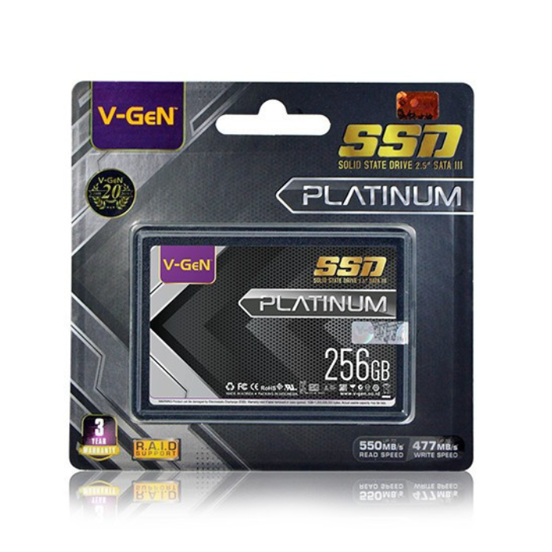

Manager Terkait ( 相关经理 ) |  | GA MANAGER 行政中心经理 | Karyawan Terkait (员工) | FINANCE MANAGER（财务经理）

